关系图
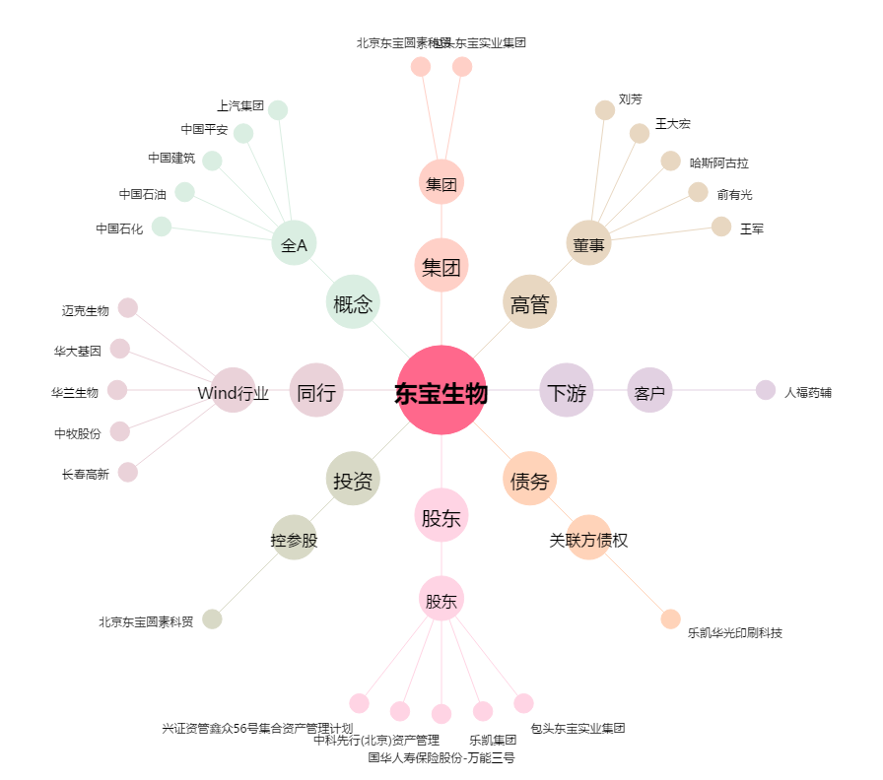
东宝生物[300239.SZ] - 关系概览图

